Productstatus Analyse
Aantal producten per processtatus (Controle, Vulling, Verpakking)

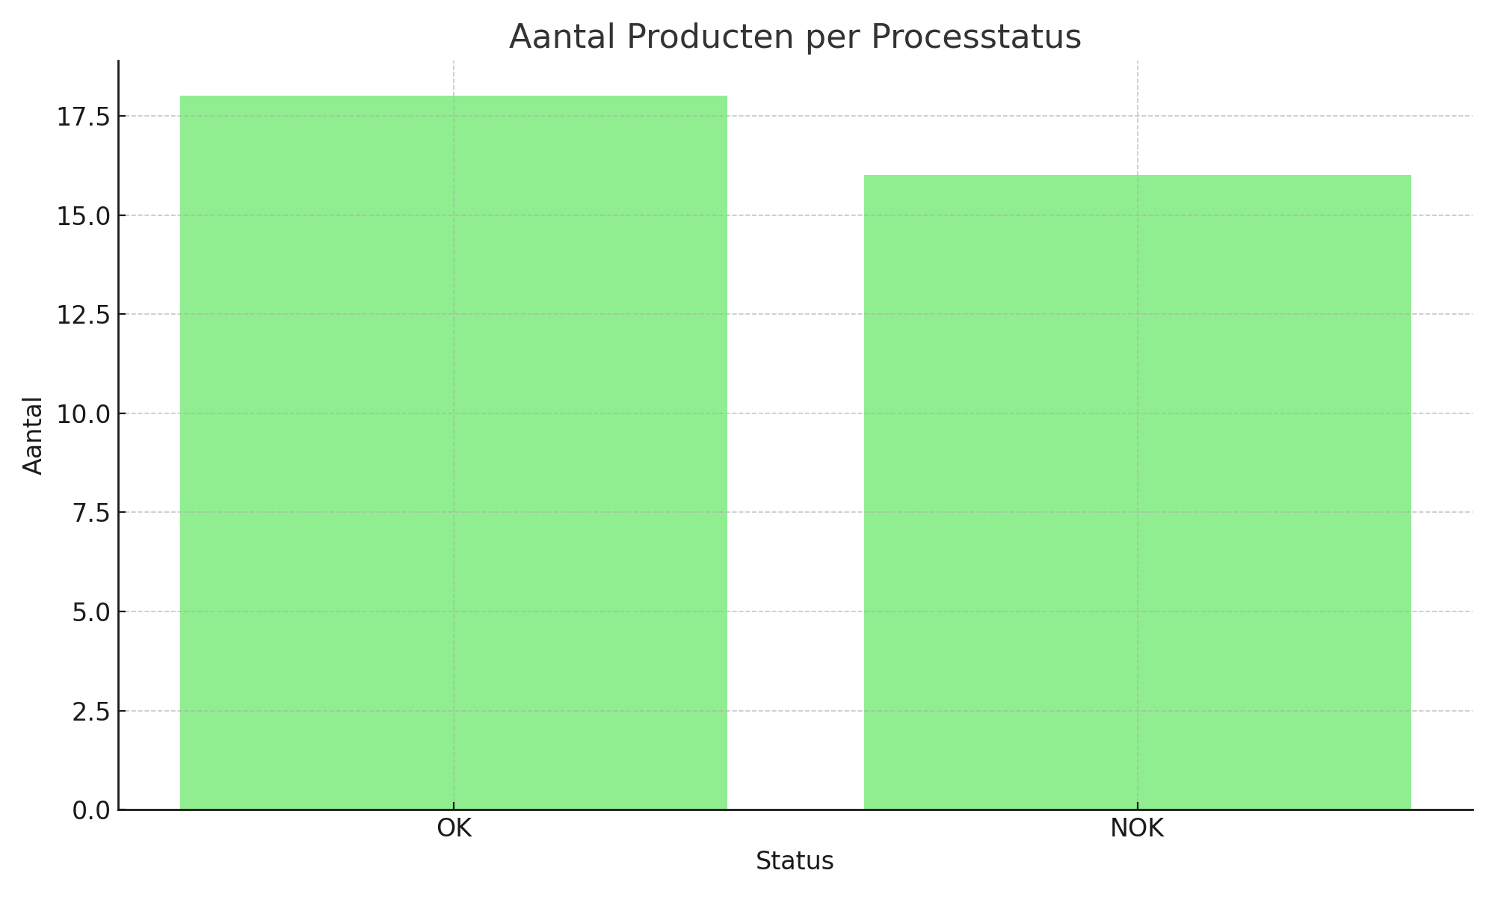
Stap | Status | Aantal
Controlestatus | OK | 18
Controlestatus | NOK | 12
Vulstatus | NOK | 12
Vulstatus | OK | 18
Verpakstatus | NOK | 16
Verpakstatus | OK | 14

